記載について（必読）
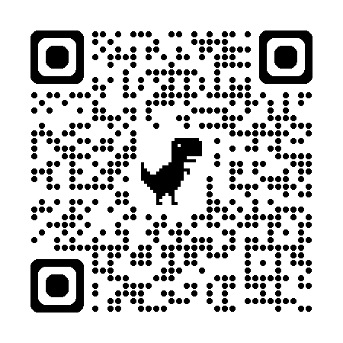
米子市陸上競技選手権大会 兼 スポレク予選会
申込書・データ提出用ファイル

● 「出場選手データ（男女別）」と「種目登録」にデータを入力してください ● リレーイベント（非公認レース）については、右のＱＲコードより申し込んでください

☆出場選手データについて
● 電算処理を行うため、以下の例のように入力してください。
● 外字の使用はできません。学校関係からエントリーされる場合は特にご注意ください。

ナンバー （半角数字） | 競技者名(外字不可) (姓と名の間に半角ｽﾍﾟｰｽ) | 氏名ﾌﾘｶﾞﾅ (半角ｶﾅ) 姓名間半角ｽﾍﾟｰｽ | 学年 (半角) | 学校名・所属名 (○○中･○○クラブ) (ｱﾙﾌｧﾍﾞｯﾄ・ｶﾀｶﾅは半角) | 学校名・所属名 ﾌﾘｶﾞﾅ(半角ｶﾅ) | 小学生 (米子市に〇) | 登録陸協 (鳥取以外)
123 | 鳥取 次郎 | ﾄｯﾄﾘ ｼﾞﾛｳ | 2 | 尚徳中 | ｼｮｳﾄｸﾁｭｳ
A | 米子 花子 | ﾖﾅｺﾞ ﾊﾅｺ | 3 | 米子西ｸﾗﾌﾞ | ﾖﾅｺﾞﾆｼｸﾗﾌﾞ | 〇

半角
数字
(小学生で未登録者はA、B…のアルファベットを入力)
姓と名の間に
半角ｽﾍﾟｰｽを入れる
外字不可！
半角ｶﾅ
姓と名の間には
半角ｽﾍﾟｰｽ
を入れる
半角
数字
(学生のみ)
学校名・チーム名の記載方法について
●小学校・中学校・高校・大学等の場合
○○小・○○中・○○高・○○大のように略称を入れる。
例：米子市立尚徳中学校⇒尚徳中 ｼｮｳﾄｸﾁｭｳ
鳥取県立米子西高等学校⇒米子西高 ﾖﾅｺﾞﾆｼｺｳ
●実業団・クラブチーム等の場合
チーム名が長くなる場合は略称等を用いること
ｱﾙﾌｧﾍﾞｯﾄ・ｶﾀｶﾅは半角を用いること
●米子市在住の小学生は〇を入力する
●鳥取陸協登録以外は該当する陸協名等を入力する

☆種目登録シート(一覧表)について
● シートに保護をかけていますので、解除しないでください
● 色のついているところのみ入力してください
● 種目コードを入力し、登録ナンバーを入力すれば、出場選手データから氏名が自動表示されます
氏名と学年は手動で入力もできますが、計算式が入っていますのでご注意ください
● 所属の異なる選手は、同一のシートに入力しないでください
● 初出場の場合でも、予想でかまわないので参考記録を入力してください (プログラム編成上必要となる)

